Features
Pinverteilung BTN

Pin | Name | I/O | Funktion
1 | GND (Ground) | -
2 | IN (Input) | I | Definiert die Schalterstellung (I: High Switch Mode)
3 | INH (Inhibit) | I | Schlafmodus, wenn auf 0 gestellt
4.8 | OUT (Output) | O | Ausgang der Halbbrücke
5 | SR (Slew Rate) = Anstiegsrate | I | Die Slew Rate kann verändert werden, indem ein Resistor zwischen SR und GND geschaltet wird | SR=max(|dUAusgang(t)/t|)
6 | IS (Status Pin) | O | Normalbetrieb: verbunden mit Stromquelle proportional zum Strom durch den High Side Schalter
 |  |  | andere Richtung: kein Strom fließt
 |  |  | Fehlbetrieb: verbunden mit unabhängiger Stromquelle -> Strom IIS(lim)
7 | VS | - | Stromversorgung
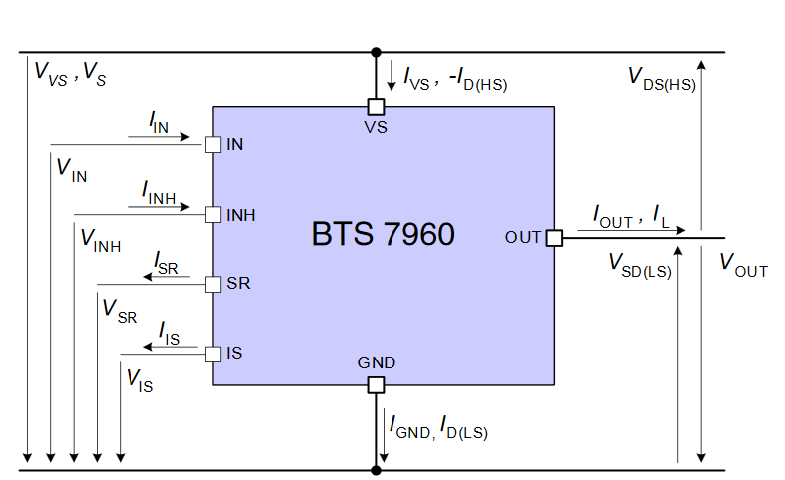

Ein-/ Ausgangsgrößen BTN

Symbol (Einheit) | Bezeichnung (Einheit) | Minimalwert | Maximalwert | Betriebsbereich
VVS (V) | Versorgungsspannung | -0.3 | 45 | 8-18
VIN, VINH (V) | Logic Input Voltage | -0.3 | 5.3
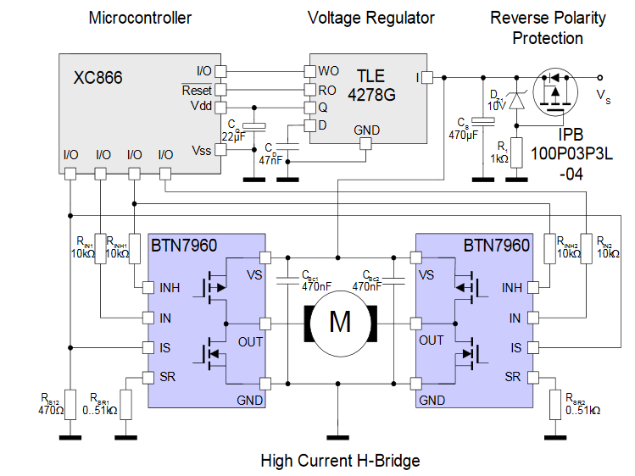
VSR (V) | Spannung am SR Pin | -0.3 | 1
VS-VIS (V) | Spannung zwsichen VS und IS Pin | -0.3 | 45
VIS (V) | Spannung am IS Pin | -20 | 45

ID(HS), ID(LS) (A) | High/ Low Switch kontinuierlicher Strom | -40 | 40
 | High/ Low Switch Pulsstrom | -90 | 90
 | High/ Low Switch PWM Strom | -55 | 55
IVS(on) (A) | Versorgungsstrom | - | 3
IVS(off) (µA) | Ruhestrom | - | 15

Tj (°C) | Sperrschicht Temperatur | -40 | 150
Tstg (°C) | Lagertemperatur | -55 | 150

